Plan1
FICHA TÉCNICA BD 6042 CAMISOLA AMERICANA PEACH SKIN LIVING AD.
DESCRIÇÃO: CAMISOLA AMERICANA PEACH SKIN LIVING AD.
REFERÊNCIA: BD 6042
FORNECEDOR: LUARE'MIO CONFECÇÕES
NOME FANTASIA: CIA DO CORPO
COMPOSIÇÃO: 95% POLIÉSTER 05% ELASTANO

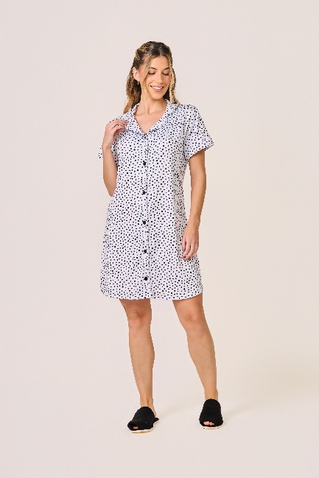
 | CAMISOLA

TAMANHO | MEDIDA BUSTO (A) | COMPRIMENTO (B)
P | 92 - 100 | 81 - 89
M | 96 - 104 | 83 - 91
G | 104 - 112 | 86 - 94
GG | 106 - 114 | 88 - 96
XG | 112 - 120 | 90 - 98
XGG | 118 - 126 | 92 - 100
EXG | 124 - 132 | 94 - 102

